ПАСПОРТ

ПАСПОРТ
ГОТОВНОСТИ К ОТОПИТЕЛЬНОМУ ПЕРИОДУ
2021 - 2022 гг.

выдан ООО "Ромашка"
на основании акта готовности к отопительному периоду
от 01 сентября 2021 г. в отношении объекта/объектов
ул. Гагарина, д. 14,15,16
ул. Северная, д. 1,2,3

Заместитель Главы Администрации г.о. Реутов | Климов В.А.

4
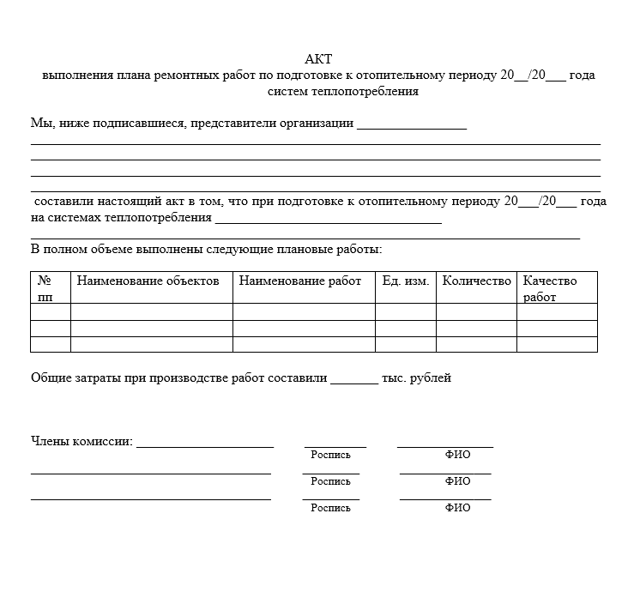
 | УТВЕРЖДАЮ
 | Генеральный директор
 | ООО "Ромашка"

 | Петров В.В.
 | 01 сентября 2021 г.

СПРАВКА
о выполнении плана мероприятий по подготовке к отопительному периоду

ООО "Ромашка"
информирует, что ремонтные работы по подготовке теплоэнергетических объектов к отопительному зимнему периоду 2021-2022 гг. по адресу:
ул. Гагарина, д. 14,15,16
ул. Северная, д. 1,2,3
выполнены в соответствии с графиком.

Инженер по эксплуатации
ООО "Ромашка" | Смирнов В.В.

 |  | ПРЕДОСТАВИТЬ СКАН АКТА НА ВЫПОЛНЕНИЕ РЕМОНТНЫХ РАБОТ ПО ФОРМЕ

14
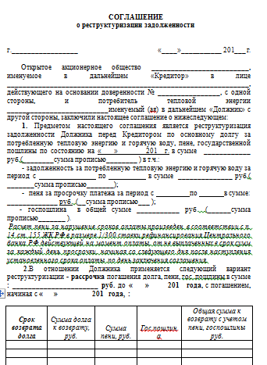

01 сентября 2021 г. | № Б/Н | Заместителю Главы
 |  | Администрации г. Реутов
 |  | Климову В.А.

СПРАВКА |  |  | СПРАВКА
Об отсутствии задолженности у потребителей тепловой энергии за поставленные тепловую энергию (мощность), теплоноситель |  |  | ООО "Ромашка"
ООО "Р-СЕТЕВАЯ КОМПАНИЯ" сообщает, что у потребителя тепловой энергии |  |  | сообщает, что по состоянию на 01.09.2021 г. просроченная задолженность за поставленную тепловую энергию (мощность), теплоноситель, перед теплоснабщающей организацией ООО "Р-СЕТЕВАЯ КОМПАНИЯ" ОТСУТСТВУЕТ.
ООО "Ромашка"
просроченная задолженность за поставленную тепловую энергию (мощность), теплоноситель, перед теплоснабжающей организацией ОТСУТСТВУЕТ.

Первый заместитель генерального директора |  | Рыбальченко И.Ю. | Генеральный директор | Петров В.В.

Исполнитель: Баландина О.А.
Тел.: 8-495-777-60-00 (доб. 343)
 |  |  | Подготовить справку на бланке потребителя

15
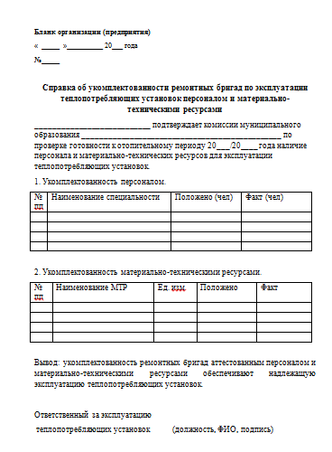
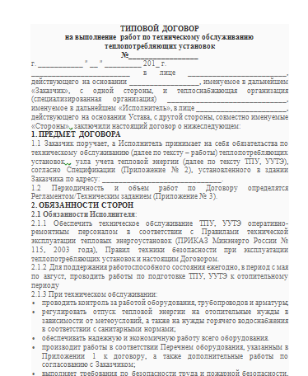
 |  | УТВЕРЖДАЮ
 |  | Генеральный директор
 |  | ООО "Ромашка"

 |  | Петров В.В.
 |  | 01 сентября 2021 г.

ИНФОРМАЦИЯ
о наличии собственных и (или) привлеченных ремонтных бригад и обеспеченность их материально-техническими ресурсами для осуществления надлежащей эксплуатации теплопотребляющих установок

ООО "Ромашка"
информирует, что эксплуатация теплоэнергетических объектов по адресу:
ул. Гагарина, д. 14,15,16
ул. Северная, д. 1,2,3
осуществляется силами: | привлеченные ремонтные бригады по договору подряда

Справка об обеспеченности материально-техническими ресурсами/копия договора подряда прилагается.

Инженер по эксплуатации
ООО "Ромашка" |  | Смирнов В.В.

